2View-EMEA
2View-EMEA Apps
 |  |  |  |  | Versión: | 6.05 (05-SEP-2025) |  |  | Directorio 2ViewEMEA: | https://d.docs.live.net/ded80092c40aabe5/2ViewProject/_SRC/_2ViewEMEA
 |  |  |  |  |  |  |  |  | Nombre Usuario: | alexc
 |  |  |  |  |  |  |  |  | Dispositivo: | DESKTOP-LARA
Cómo formatear ofertas: |  |  |  |  |  |  |  |  | Versión Excel: | 16.0 S.O.: Windows (64-bit) NT 10.00
1
 | * | Download y abrir oferta 1View modelo Westcon-EMEA para formatear.
 | * | Pulsar el botón de la barra de herramientas de acceso rápido de Excel > |  |  |  |  | para activar el menú de opciones >

2
 |  |  | Formatear 1View-Westcon-EMEA Version |  |  |  |  | Formatear 1View y Desglosar ofertas de Telefónica
 |  |  | * | Indicar parámetros y opciones |  |  |  | * | Indicar parámetros como cambio dólar, número de años a desglosar y descuento especial
 |  |  | * | Ofertas formateadas en moneda € o $ |  |  |  | * | PASO 1: formatear e indicar al final, el tipo de lineas (HW, SOP, LIC)
 |  |  | * | Seleccionar Totales con/sin IVA |  |  |  | * | PASO 2: Desglosar por segunda vez para crear las pestañas Índice, A,B y C
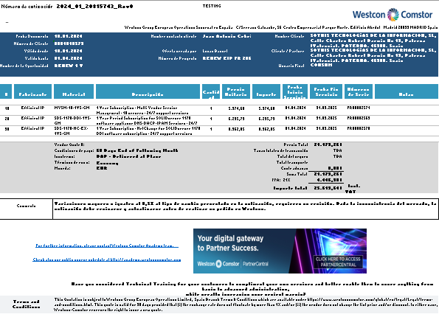
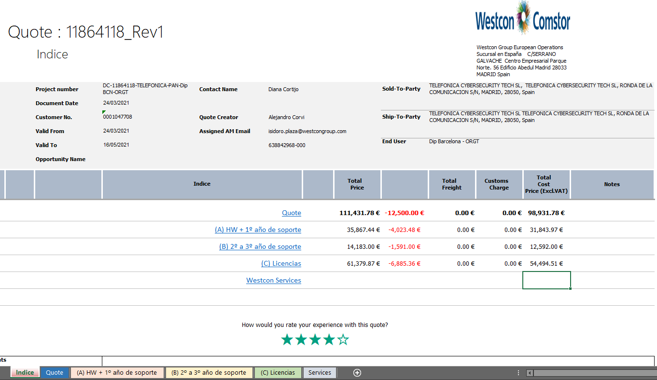
 |  |  |  |  |  |  |  |  | Index > | Quote
 |  |  |  |  |  |  |  |  |  | (A) HW + 1º año de soporte
 |  |  |  |  |  |  |  |  |  | (B) 2º a nº año de soporte
 |  |  |  |  |  |  |  |  |  | (C) Licencias
 |  |  |  |  |  |  |  |  |  | Westcon Services
 |  |  |  |  |  |  |  | * | Ofertas formateadas sólo en moneda €
 |  |  |  |  |  |  |  | * | Todos los importes sin I.V.A.

Historico de Versiones
2View Apps



Histórico de Versiones

Versión 5.0 ( 01-NOV-2024 ) | Nueva post-versión
Versión 4.6 ( 22-ABR-2024 ) | Reinserción del Importe de Dto Especial y el texto a imprimir en el pie de la oferta.
Versión 4.5 ( 04-ABR-2024 ) | * Incorporación de columnas adicionales en la oferta: Número de meses, Duración del Contrato y Notas, Fecha Inicio Servicio, Fecha Fin Servicio y Números de Serie.
 | * informar de las ofertas con los % de Dto a cero, los cuales presentan un error de forma grave.
Versión 4.4 ( 26-MAR-2024 ) | Ajustes errores al cargar ejecutables.
Versión 4.3 ( 21-MAR-2024 ) | Copia Bloque Pie datos. Simplificación Tasa/Rate/Taxa.
Versión 4.2 ( 19-MAR-2024 ) | Incorporación coordenadas nombre partner, end user y columna dinámica de importes.
Versión 4.1 ( 18-MAR-2024 ) | Pruebas con Pequeños ajustes de formato al implementar Dynamics 365
Versión 4.0 ( 01-MAR-2024 ) | Pruebas con la nueva aplicación 2View-EMEA y puesta en Producción.
Versión 3.1 ( 09-ENE-2024 ) | Correción signo decimal en campo "Portes". No aplicar cambios de , a .
Versión 2.9 ( 22-AGO-2023 ) | Eliminación ventana innecesaria de salvar fichero al finalizar el programa.
Versión 2.8 ( 24-OCT-2022 ) | Descuentos proporcionales al peso del importe de cada oferta de Desglose para Telefónica.
Versión 2.7 ( 21-MAR-2022 ) | Ajustes menores para sincronizar oferta generada por 1View: cabecera con valoración experiencia oferta
Versión 2.6 ( 22-ENE-2022 ) | Ajustes menores en cabeceras. En Desglose Ofertas Tlfnca el Dto Especial no se desglosa, sólo la primera pestaña recibe el total del descuento,
Versión 2.5 ( 15-DIC-2021 ) | Incorporación de Usuarios de 2View de Renewal-. Formato con campos de Renovación Fechas y N.Series
Versión 2.4 ( 25-NOV-2021 ) | Incorporación de Usuarios de 2View en Portugal Link: (\\eu\dfs\Madrid-ES\71-Shared\UCC\MacrosExcel)
Versión 2.3 ( 01-OCT-2021 ) | Calculo % IVA automático independientemente del idioma de la oferta
Versión 2.2 ( 22-JUL-2021 ) | Incorporación parámetros de Entorno (Enviroment)
Versión 2.1 ( 16-JUL-2021 ) | Ajustes de Impresión "Dirección Westcon".
Versión 2.0 ( 15-JUL-2021 ) | Revisión parámetros en form con coma decimal bis.
Versión 1.9 ( 14-JUL-2021 ) | Revisión parámetros en form con coma decimal
Versión 1.8 ( 12-JUL-2021 ) | Control de errores en Columna A de ofertas.
Versión 1.7 ( 28-JUN-2021 ) | Ofertas en Portugués. Integración de todos las macros en un solo menú ( Formaterar 1View y Desglose Ofertas).
Versión 1.6 ( 03-JUN-2021 ) | Reunificación de código común versiones de explotación
Versión 1.5 ( 17-JUN-2021 ) | Varios ajustes en formatos.
Versión 1.4 ( 02-JUN-2021 ) | Ajustes en signo monedas
Versión 1.3 ( 31-MAY-2021 ) | Incluye estadisticas de Uso
Versión 1.2 ( 28-MAY-2021 ) | 2View nombre aplicación. Selección Totales Con/Sin IVA.
Versión 1.1 ( 26-MAY-2021 ) | Incluye Plantilla de Costes. Impresión en sólo una hoja.
Versión 1.0 ( 25-MAY-2021 ) | MacrosExcel en Red. Directorio: R:\UCC\MacrosExcel

